建築計画概要書第三面（付近見取図、配置図）作成時チェックリスト
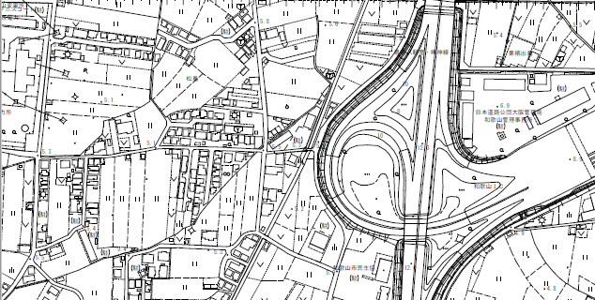
（参考）
建築計画概要書第三面（付近見取図、配置図）作成時チェックリスト
付近見取図 |  | 明示していただく事項
 |  | 付近見取図
 |  | ・方位
 |  | ・道路
 |  | ・目標となる地物
 |  | ・開発・位置指定道路の場 合、対象となる 区画の 位置(右から何番目、左 から何番目が判別できる もの)

申請場所

付近見取図作成時の注意事項 チェックリスト
□ | 敷地の形状等が配置図と合っているか確認。(敷地を網掛け等でわかりやすくする。)
□ | 申請場所がはっきりとわかるように「申請場所」と明示。
□ | 方位を明示。
 |  | 明示していただく事項
 |  | 配置図
 |  | ・縮尺
 |  | ・方位
 |  | ・隣地境界線、道路境界 線、その延長距離

 |  | ・建築物の位置(アキ寸法)
 |  | ・敷地内における、申請に 係る建築物と他の建築物 との別

 |  | ・道路幅員
 |  | ・道路種別
 |  | ・高低差
 |  | ・最高高さ
 |  | ・最高軒高
 |  | ・浄化槽の位置、その人槽
 |  | ・放流先

配置図作成時の注意事項 チェックリスト
□ | 寸法・文字等は、肉眼で容易に読み取れる大きさで明示。
□ | 方位・縮尺を明示。
□ | 隣地境界線及び道路境界線およびそれらの辺寸法を明示。
□ | 「申請建物」「最高高さ」「最高軒高」を明示。既存建物も「最高高さ」「最高軒高」を明示。
□ | 申請棟数等が複数ある場合には、「申請建物①」「申請建物②」「既存建物」など、分かりやすく明示。
□ | 前面道路の幅員、道路種別を明示。
□ | 汚水の放流先を明示。
□ | 浄化槽の場合は、位置、人槽及び放流先を明示。
□ | 隣地境界および道路境界からの空き寸法(基本的に両側)を明示。
□ | 前面道路及び隣地との高低差は最低限必要な範囲で、他の数値と混同することのないように明示。
□ | 敷地内に既存擁壁や1.2mを超えるCB塀がある場合はその安全性を明示。
□ | 延焼線、採光補正距離及び道路斜線検討寸法の記入は不要。
□ | ガス及び給水経路の記入は不要。
□ | 附近見取図と配置図は出来るだけ方位を合わせる。
□ | 申請建築物に色塗りをしない。また、カラー印刷ではなく白黒印刷。
□ | 第三面はＡ4一枚にまとめる。(大規模のものは除く)
和歌山市 都市建設局 都市計画部 建築指導課

 |  |  | 自治会館

